Chart
FOMC DOT PLOT
...
FOMC Meeting: | Dec-15 | Target federal funds rate at year-end
Historical Comp: | Sep-15
Historical Comp 2: | Jun-15 | As reported in FOMC Economic Projections published: Dec-15
Central Measure: | Median
Futures Data Date: | 2016-02-29 | The latest economic projections were released on Dec 16 2015. The next projections will be released on Mar 16 2016
Market Curve: | Fed Funds Futures
...
 | Minutes Dec-15 |  | Jun-15 Median |  | Sep-15 Median |  | Dec-15 Median |  | Fed Funds Futures |  | #N/A |  | #N/A |  |  |  | 2015 |  | 2016 |  | 2017 |  | 2018
#N/A | #N/A | #N/A | #N/A | #N/A | #N/A | #N/A | #N/A | #N/A | #N/A | #N/A | -1 | #N/A | -1 | 7/4/2015 | -1 | 12/31/2015 | -1 | 12/31/2016 | -1 | 12/31/2017 | -1 | 12/31/2018 | -1
#N/A | #N/A | #N/A | #N/A | #N/A | #N/A | #N/A | #N/A | #N/A | #N/A
#N/A | #N/A | 7/4/2015 | #N/A | 7/4/2015 | #N/A | 7/4/2015 | #N/A | #N/A | #N/A
#N/A | #N/A | 12/31/2015 | 0.625 | 12/31/2015 | 0.375 | 12/31/2015 | 0.375 | 12/31/2015 | #N/A
#N/A | #N/A | 12/31/2016 | 1.625 | 12/31/2016 | 1.375 | 12/31/2016 | 1.375 | 12/31/2016 | 0.545
#N/A | #N/A | 12/31/2017 | 2.875 | 12/31/2017 | 2.625 | 12/31/2017 | 2.375 | 12/31/2017 | 0.72
#N/A | #N/A | 12/31/2018 | #N/A | 12/31/2018 | 3.375 | 12/31/2018 | 3.25 | 12/31/2018 | 0.91
#N/A | #N/A
#N/A | #N/A | 12/31/2019 | 3.75 | 12/31/2019 | 3.5 | 12/31/2019 | 3.5
#N/A | #N/A | 8/3/2019 | 3.75 | 8/3/2019 | 3.5 | 8/3/2019 | 3.5
#N/A | #N/A | 5/29/2020 | 3.75 | 5/29/2020 | 3.5 | 5/29/2020 | 3.5
#N/A | #N/A
#N/A | #N/A
#N/A | #N/A
#N/A | #N/A
#N/A | #N/A
#N/A | #N/A
#N/A | #N/A
#N/A | #N/A
#N/A | #N/A
#N/A | #N/A
#N/A | #N/A
#N/A | #N/A
#N/A | #N/A
#N/A | #N/A
#N/A | #N/A
#N/A | #N/A
#N/A | #N/A
#N/A | #N/A
#N/A | #N/A
#N/A | #N/A
#N/A | #N/A
#N/A | #N/A
#N/A | #N/A
#N/A | #N/A
#N/A | #N/A
#N/A | #N/A
#N/A | #N/A
#N/A | #N/A
#N/A | #N/A
#N/A | #N/A
#N/A | #N/A
#N/A | #N/A
#N/A | #N/A
#N/A | #N/A
#N/A | #N/A
#N/A | #N/A
#N/A | #N/A
#N/A | #N/A
#N/A | #N/A
...
...
 | Dec-15 Median |  | Sep-15 Median |  | Jun-15 Median |  | Fed Funds Futures
7/4/2015 | -1 | 7/4/2015 | -2 | 7/4/2015 | -3 | 7/4/2015 | -4.5 | #N/A | -1 | #N/A | -2 | #N/A | -3 | #N/A | -4.5 | #N/A | -1 | #N/A | -2 | #N/A | -3 | #N/A | -4.5
...

Help
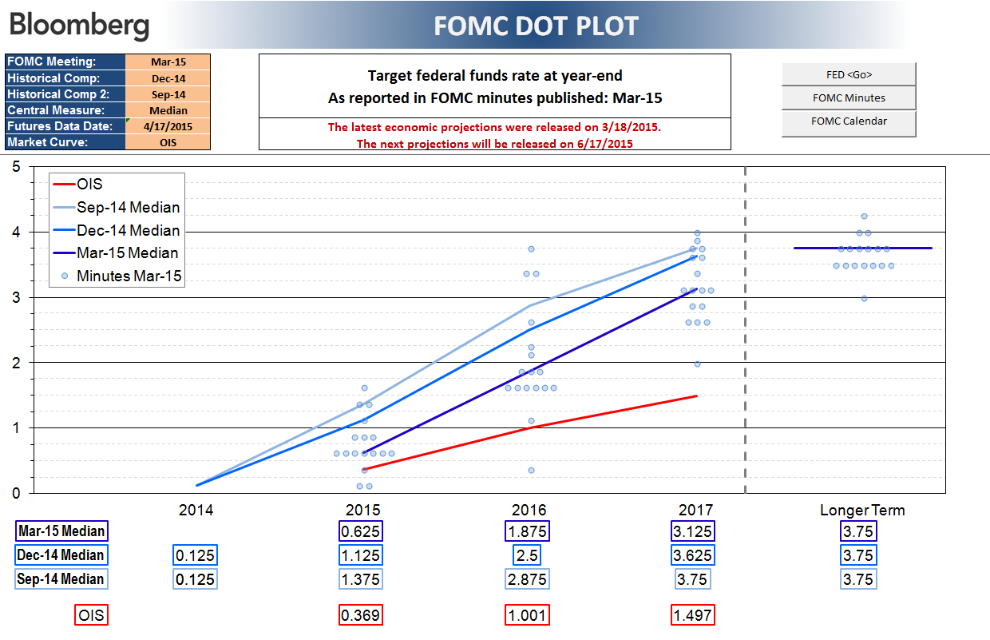
FOMC DOT PLOT

With the end of quantitative easing in the U.S., investors are focused on the timing and pace of rate hikes. XDOTS overlays market expectations onto the Fed Govenors' individual rate projections. Users can compare the FOMC Dot Plot with market data, to see the difference in the expectations of the market and the voting members of the FOMC.

Chart Tab

The FOMC Meeting selection will display the dots from that release date.
Historical Comp allows the user to choose a second release for comparison. Only the average line will be drawn. No dots will appear.
The market curves will not update automatically when the user changes the release date for Fed Economic Projections. To update the date for those curves user must enter a date in "Futures Data Date"

